Sheet1
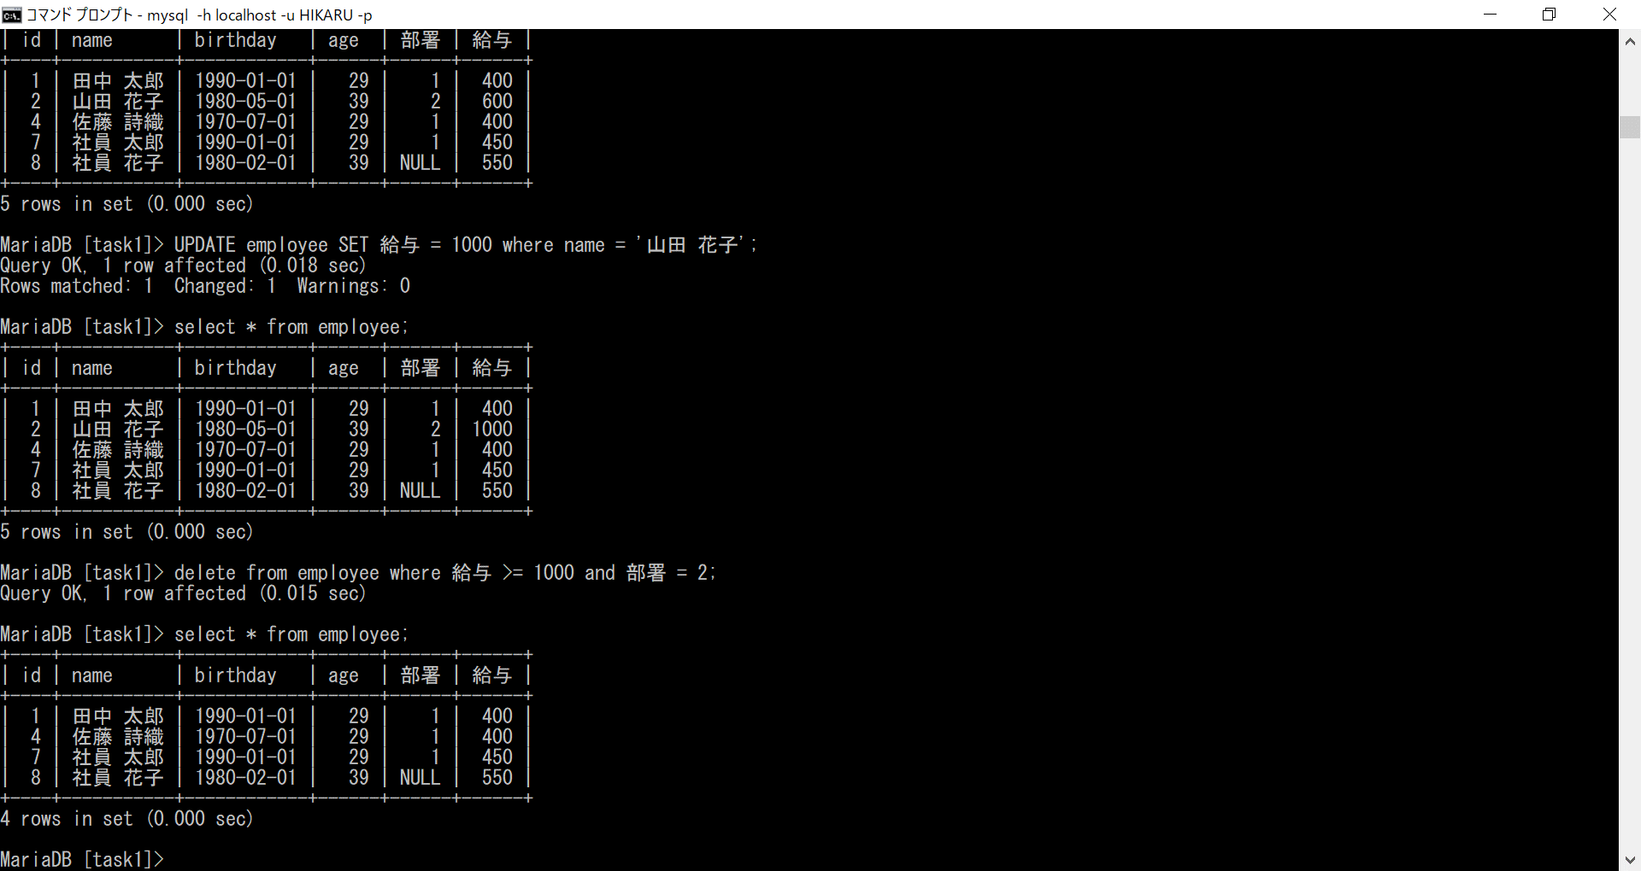
データベースの基礎課題４ １
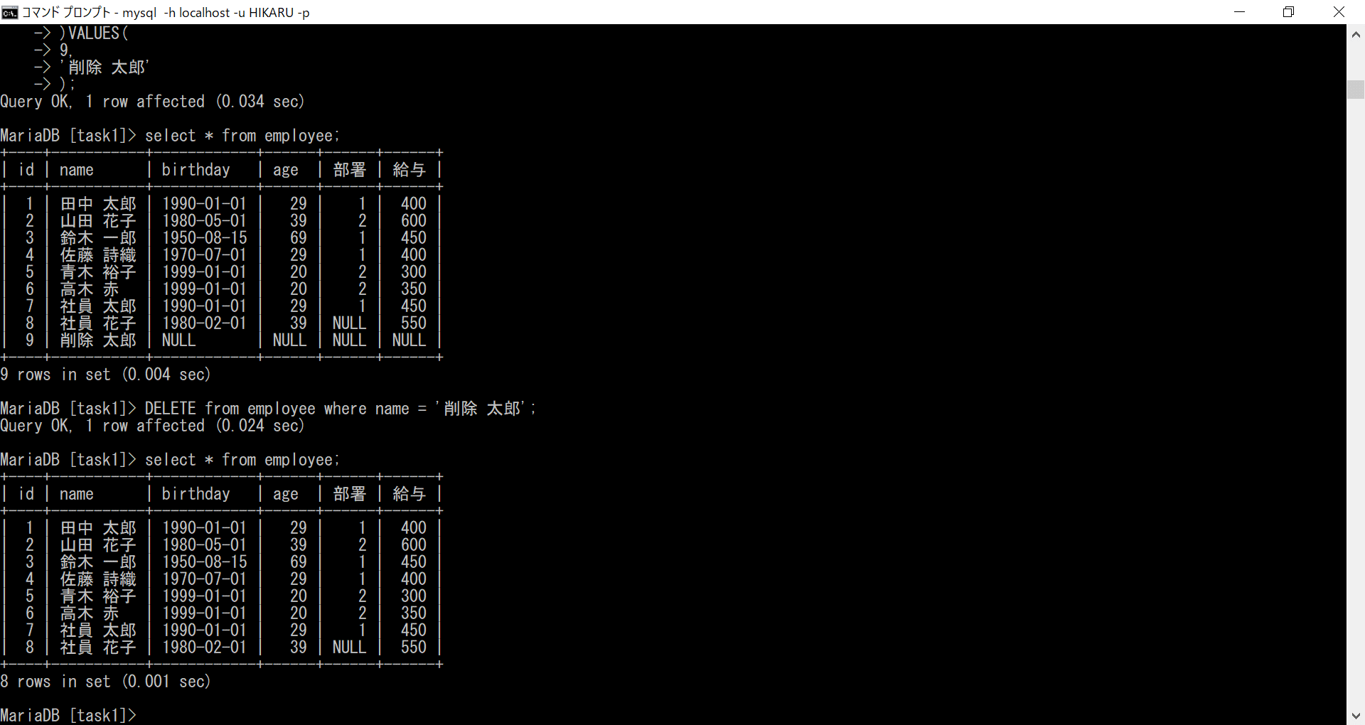

データベースの基礎課題４ ２
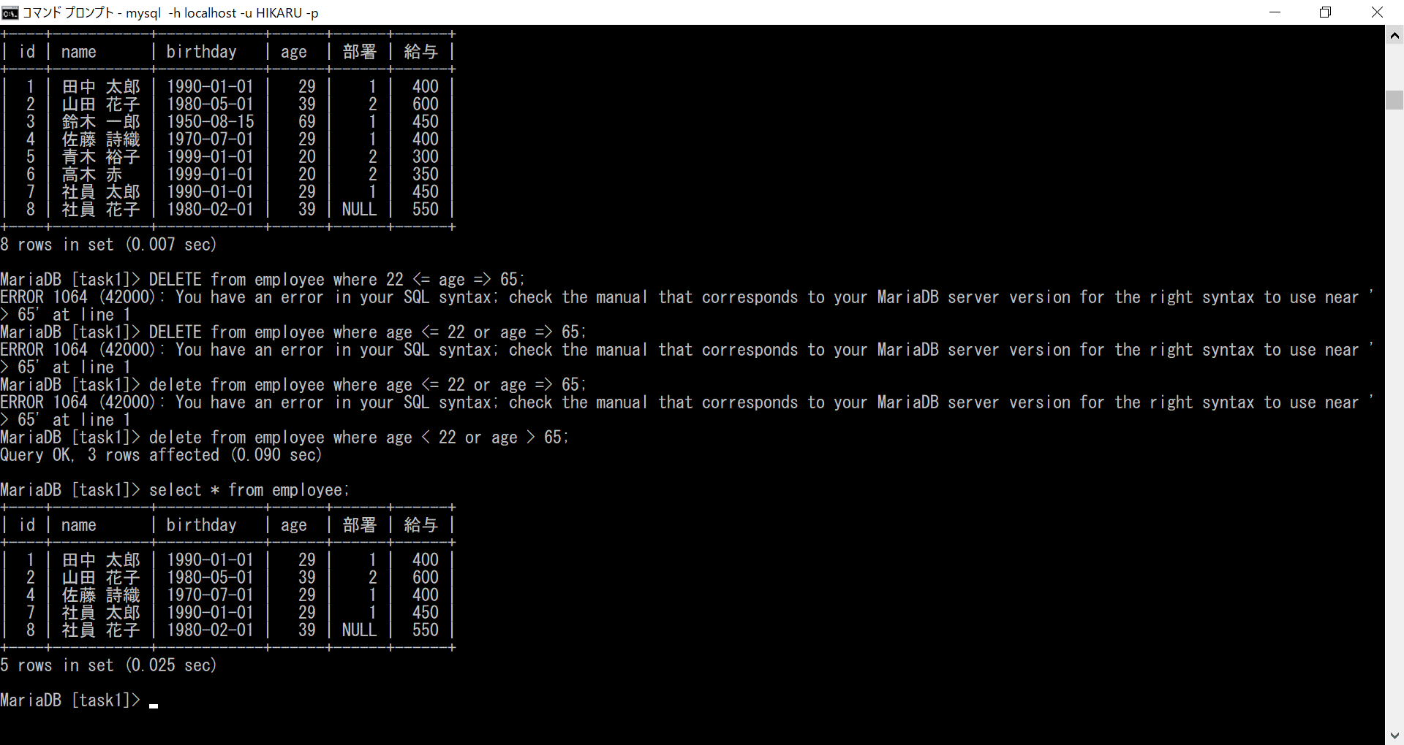

データベースの基礎課題４ ３
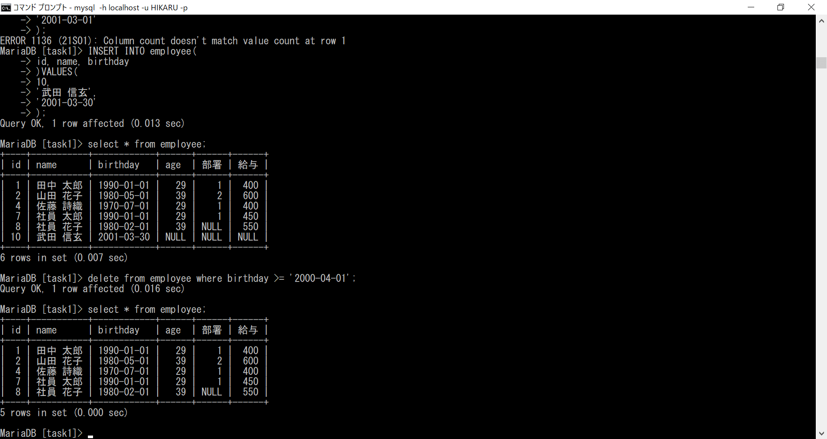

データベースの基礎課題４ ４

